NYT-figur inkl. data
Transaktioner i erhvervsvirksomhedernes passiver … |  |  |  |  |  |  | … og deres fordringshavere
Mia. kr.

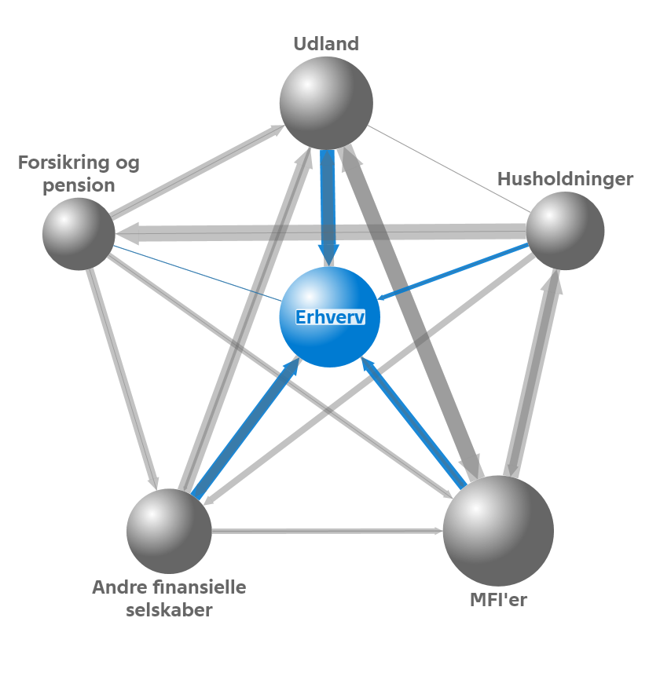
 |  | Erhvervsobligationer | Lån | Aktier og ejerandele | Øvrige passiver | Nettotransaktioner
2013 | 3 | 3.5 | -1.7 | 3.7 | -6.0 | -0.6
 | 4 | -3.1 | 1.3 | 46.5 | 35.4 | 80.2
2014 | 1 | 6.8 | 23.4 | -16.7 | -42.4 | -28.9
 | 2 | -4.4 | -65.6 | -14.4 | 64.4 | -20.0
 | 3 | 5.8 | 51.4 | -20.6 | -86.7 | -50.0
 | 4 | -6.4 | -4.8 | 5.1 | 0.9 | -5.2
2015 | 1 | -0.9 | -27.9 | 6.7 | -11.8 | -33.9
 | 2 | -1.0 | -13.9 | 58.6 | -4.0 | 39.7
 | 3 | 8.9 | 21.8 | -44.3 | -29.6 | -43.2

Anm.: Boblernes størrelse i netværket indikerer den pågældende sektors samlede finansielle balance (sum af aktiver og passiver). Pilenes retning angiver, at sektoren har en fordring på den sektor, som pilen peger mod, mens pilens tykkelse indikerer fordringens omfang. I figuren ses der bort fra den offentlige sektor og nonprofit-institutioner rettet mod husholdninger.

